1-1
工程款支付证书
工程名称 |  | 526国道嵊泗段改建工程项目路基钢制护栏工程施工劳务招标 |  |  |  |  | 建设单位 |  |  |  |  |  |  | ERP编号 |  | 14549 | 档案编号
合同金额 |  | 10,000,000.00 |  |  | 中标时间 | 2021.10.21 | 已提供工程资料 |  |  |  |  |  |  | 保存地址 |  | 合肥 | 责任单位 |  | 东部大区
决算金额 |  |  |  |  | 决算时间 |  | 项目部印章 |  | 无 |  |  |  |  | 施工人 |  | 周恒泉18857466661 | 区域责任人 | 施迎东 | 省办负责人 | 施迎东
序号 | 经营填写 |  |  |  |  | 工程填写 | 经营填写 |  |  | 财务填写 |  | 经营、工程、质安填写 |  | 区域负责人 |  | 申请部门填写财务核对 |  |  | 本次支付 金额 | 剩余款项
 | 到款情况 |  |  |  |  |  | 暂列金 |  |  | 代缴税金 |  | 其他扣款 |  | 预留款 |  | 成本票
 | 日期 | 工程款金额 | 周转金金额 | 到款银行 | 到款账户 | 完成进度 | 比例 | 金额 | 备注 | 金额 | 备注 | 金额 | 备注 | 金额 | 备注 | 供货单位 | 合同额 | 成本票额
1 | 2021-11-19 | 1,000,000.00 |  | 中行 | 1752 5719 0682 |  |  | 后期算 |  |  | 后期算 |  | 后期算 |  |  | 宁波聚恒金属科技有限公司-护栏 开户行：农行宁波鄞州分行营业部 账号：3940 2001 0400 3542 2 | 6,084,000.00 |  | 800,000.00

合计 |  | 1000000 | 0.00 |  |  |  | - | 0.00 |  | 0.00 |  | 0.00 | - | 0.00 | - | - |  |  | 800,000.00 | 200000.00
本次结算、支付明细 |  | 应支付金额 |  |  | 800000.00 |  | 本次支付金额 |  |  |  |  |  | 小写 | 800,000.00
 |  | 已支付金额 |  |  | 0.00 |  |  |  |  |  |  |  | 大写 | RMB800000
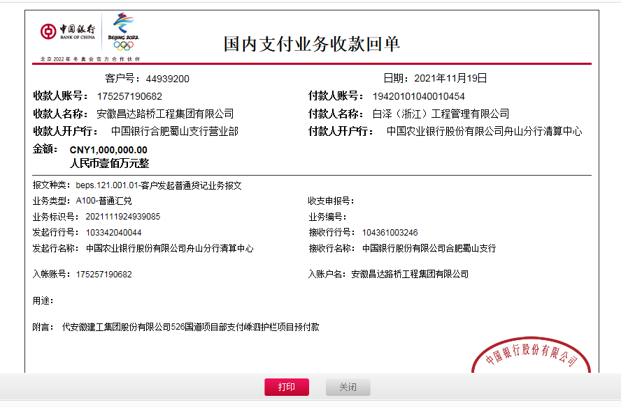

2-1
工程款支付证书
工程名称 |  | 526国道嵊泗段改建工程项目路基钢制护栏工程施工劳务招标 |  |  |  |  | 建设单位 |  |  |  |  |  |  | ERP编号 |  | 14549 | 档案编号
合同金额 |  | 10,995,576.00 |  |  | 中标时间 | 2021.10.13 | 已提供工程资料 |  | 中标通知书、施工合同 |  |  |  |  | 保存地址 |  | 合肥 | 责任单位 |  | 东部大区
决算金额 |  |  |  |  | 决算时间 |  | 项目部印章 |  | 无 |  |  |  |  | 施工人 |  | 周恒泉18857466661 | 区域责任人 | 施迎东 | 省办负责人 | 施迎东
序号 | 经营填写 |  |  |  |  | 工程填写 | 经营填写 |  |  | 财务填写 |  | 经营、工程、质安填写 |  | 区域负责人 |  | 申请部门填写财务核对 |  |  | 本次支付 金额 | 剩余款项
 | 到款情况 |  |  |  |  |  | 暂列金 |  |  | 代缴税金 |  | 其他扣款 |  | 预留款 |  | 成本票
 | 日期 | 工程款金额 | 周转金金额 | 到款银行 | 到款账户 | 完成进度 | 比例 | 金额 | 备注 | 金额 | 备注 | 金额 | 备注 | 金额 | 备注 | 供货单位 | 合同额 | 成本票额
1 | 2021-11-19 | 1,000,000.00 |  | 中行 | 1752 5719 0682 |  |  | 后期算 |  |  | 后期算 |  | 后期算 |  |  | 宁波聚恒金属科技有限公司-护栏 开户行：农行宁波鄞州分行营业部 账号：3940 2001 0400 3542 2 | 7,697,000.00 |  | 800,000.00
2 | 2022-01-18 |  | 549839.70 | 借款 |  |  |  | 后期算 |  |  | 后期算 |  | 后期算 |  |  | 安徽建工集团股份有限公司嵊泗县国省道改建工程、旅游交通集散中心PPP项目部-履约保证金 开户行：中国农业银行嵊泗县支行 账号：19420101040007674 |  |  | 431,900.00
 |  |  |  |  |  |  |  |  |  |  |  |  |  |  |  | 安徽建工集团股份有限公司嵊泗至定海公路嵊泗嵊山至枸杞段改建工程项目部-履约保证金 开户行：农业银行嵊泗县支行 账号：19-420101040010538 |  |  | 117,939.70
3 | 2022-01-27 | 4,950,000.00 |  | 中行 | 1752 5719 0682 |  | 2.0% | 119,000.00 |  | 59500 | 企税1% | 500.00 | 转账费 |  |  | 宁波聚恒金属科技有限公司-护栏 开户行：农行宁波鄞州分行营业部 账号：3940 2001 0400 3542 2 | 7,697,000.00 |  | 4,200,000.00
 |  |  | -549839.70 | 还借款（5500利息已付）

合计 |  | 5950000 | 0.00 |  |  |  | - | 119,000.00 |  | 59,500.00 |  | 500.00 | - | 0.00 | - | - |  |  | 5,549,839.70 | 221160.30
本次结算、支付明细 |  | 应支付金额 |  |  | 549839.70 |  | 本次支付金额 |  |  |  |  |  | 小写 | 549,839.70
 |  | 已支付金额 |  |  | 0.00 |  |  |  |  |  |  |  | 大写 | RMB549839.7
